申出書作成方法
■見積参加希望申出書の作成方法

①参加を希望するすべての施設に○を入力してください。（リストで○を選択する。）

②「参加希望施設」のセルの下矢印を選択し「○」のところのみ，チェックしてください。
（フィルター機能を使用し，「○」を入力したところだけ表示させる。）

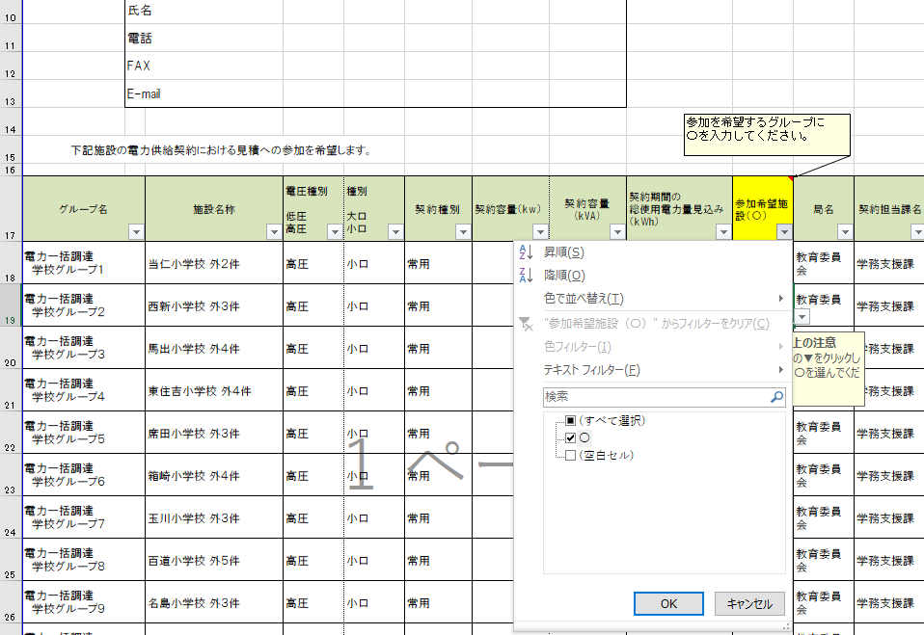

「○」を入力した施設のみ，表示される。

③参加希望申出書は契約担当課ごとに提出する必要があるため，「局名」及び「契約担当課名」でさらに上記の要領でフィルターをかけ、
必要事項入力の上，契約担当課へ指定の方法で提出してください。

見積参加希望申出書は
必ず，契約担当課ごとに提出
してください。

○参考
・見積参加希望申出書
提出先：各施設契約担当課
提出方法：持参、電子メール又は郵送（郵送の場合は提出期限内に必着）
提出期限：令和８年３月10日（火）必着

